PLANS ISOLEMENT (Paysage)
ATELIER | Plan d'isolement | RÉFÉRENCE | RÉVISION | DATE | PAGE
OXOCHIMIE |  | OXO-806-E8201B | 0 | 2026-07-01 | 1

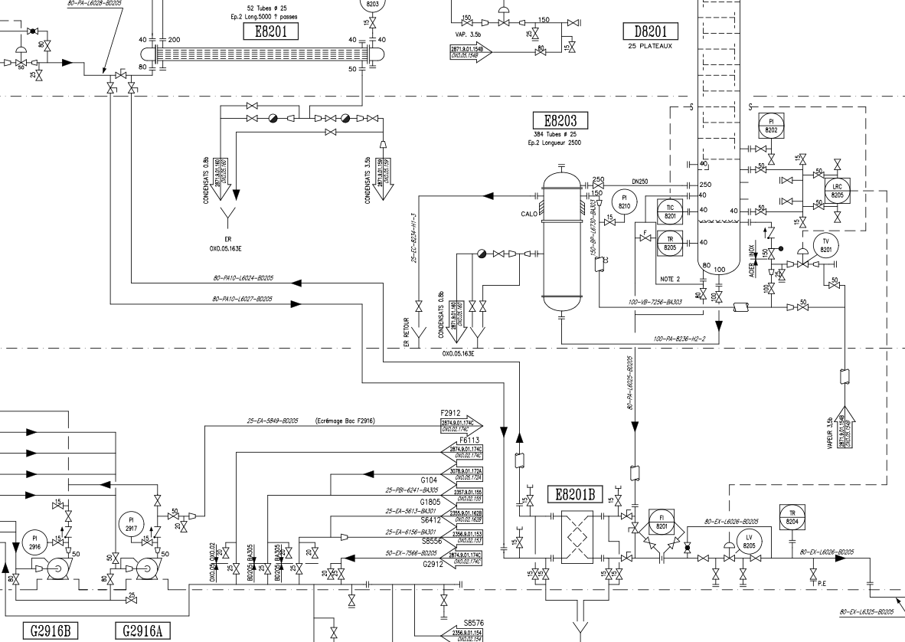
V1

V2
V3

V5
V4

V7(Zéro énergie)

V9 (Zéro énergie)

V8 (Zéro énergie)
V6
V10 (Zéro énergie)

PLANS PLATINAGE & JOINTS
 | PLANS DE PLATINAGE et JOINTS TOUCHÉS | RÉFÉRENCE |  | PAGE
 |  | OXO-806-E8201B |  | 1
ATELIER |  | RÉVISION | DATE
OXOCHIMIE |  | 0 | 2026-07-01

JT3
JT5

JT6
JT2

